Graficos
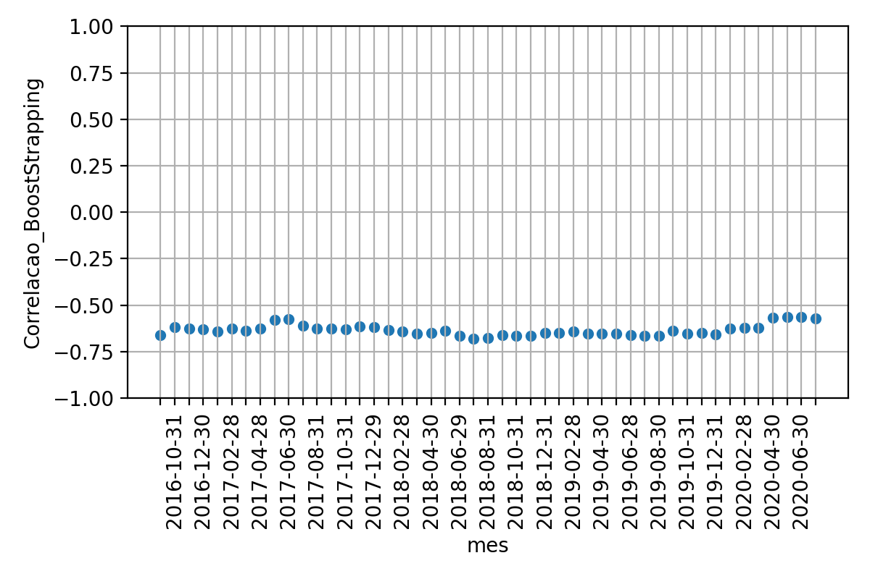
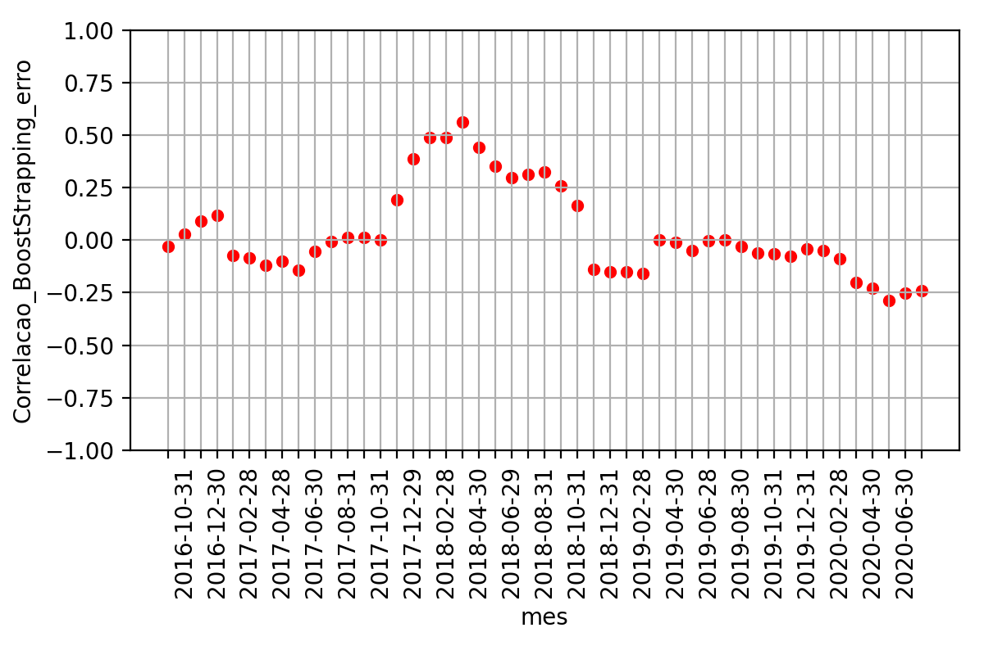
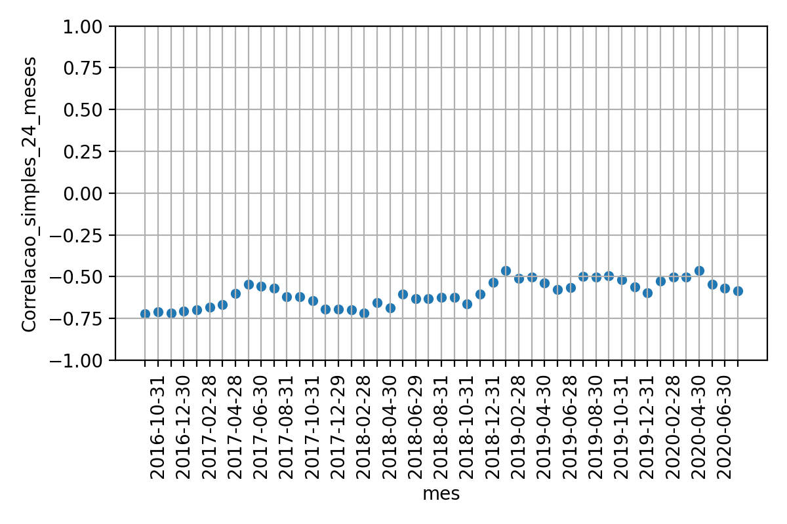
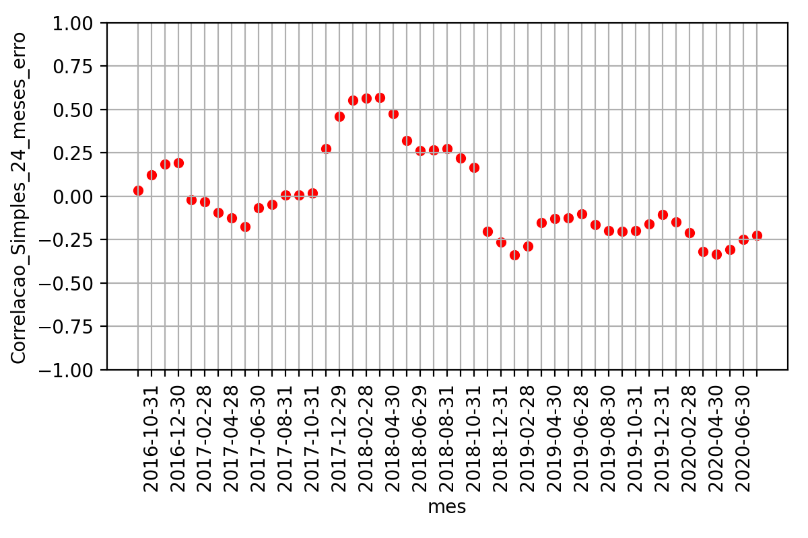
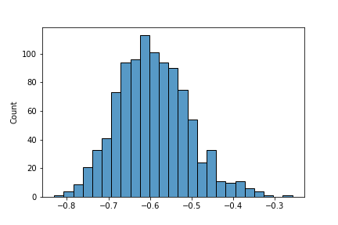
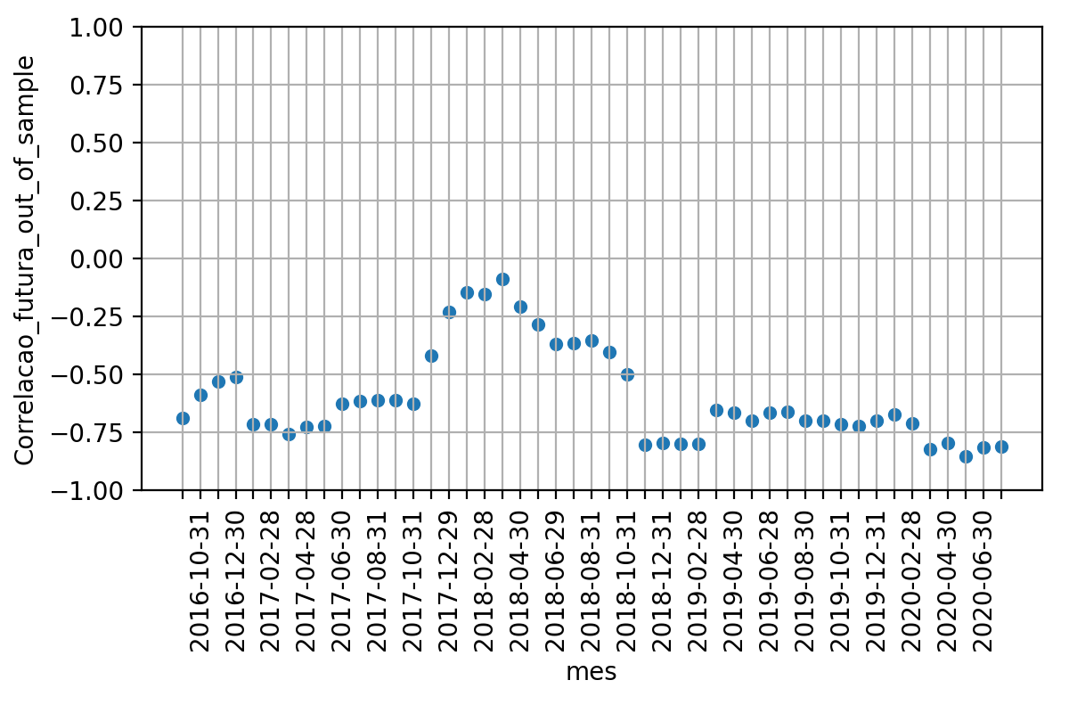

 | Média | Desvio Padrao | Erro Quadratico Médio | P-valor: Teste de Hiposte Médias Iguais | Resultado Teste
Correlacao 12 meses futuros | -0.5994242393193087 | 0.20190821757563612 | nan | nan | nan
Correlacao BootStrapping | -0.6345061426963589 | 0.029580708468135437 | 0.04651316007721588 | 0.24938080792171655 | True
Correlacao 24 meses passados | -0.5991123760953223 | 0.07639078840640791 | 0.06483837100724772 | 0.9922155408949273 | True

